Inventaire
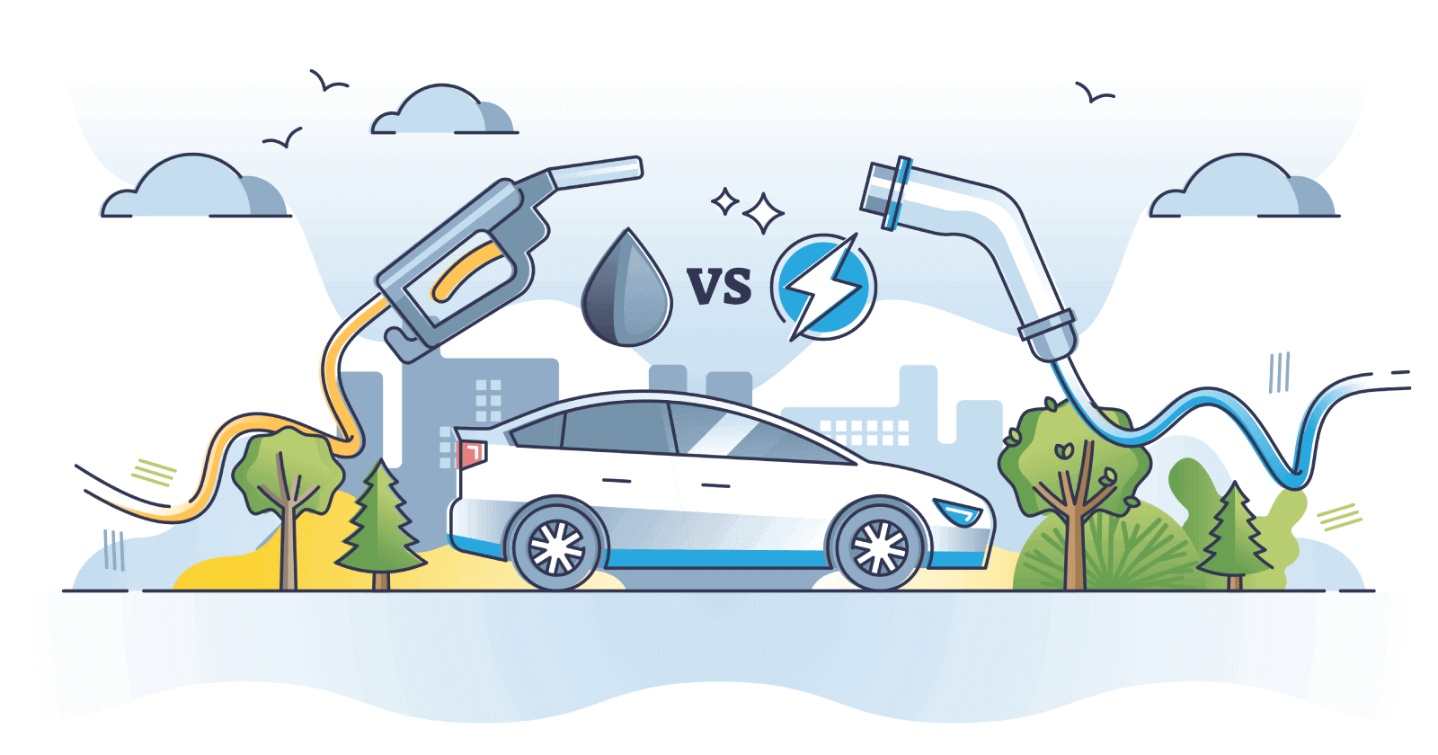
PARAMÈTRES
 | nom | unité | quantité |  | Étapes
Paramètres véhicules | Durée de vie | km | 250000 |  | 1 | Durée de vie de la voiture
 | Kilométrage annuel | km/an | 15000 |  | 2 | Émissions de CO2 du diesel
 | Durée de vie | ans |  |  | 3 | Composition d'une voiture
 | Consommation diesel | l/100 km | 7 |  | 4 | Composition du mix
 | Consommation électrique | kWh/100 km | 18.0 |  | 5 | Calcul des impacts caractérisés
 | Pertes de distribution et de chargement (électricité) | % | 10%
 | Masse d'une voiture thermique | kg | 1700
 | Masse d'une voiture électrique (hors batterie) | kg | 1600
 | Capacité de la batterie | kWh | 60
 | Maintenance annuelle | h | 100

Paramètres combustion | Formule moyenne du gazole routier |  | C12H24
 | Masse molaire du carbone | g/mol | 12
 | Masse molaire de l'hydrogène | g/mol | 1
 | Masse molaire de l'oxygène | g/mol | 16
 | Réaction de combustion complète (à équilibrer !) |  | C12H24 + O2 = CO2 + H2O
 | Densité massique du gazole | kg/l | 0.85
 | Densité énergétique du gazole | MJ/l | 42
 | Émissions dues à la combustion d'un litre de gazole | kg CO2

MATRICES ACV (DONNÉES D'ENTRÉE)

 |  |  | transport, voiture diesel | transport, voiture électrique | voiture diesel | voiture électrique | batterie lithium-ion, production | batterie lithium-ion, recyclage | gazole | maintenance | acier | fonte | aluminium | verre | peinture | plastiques | gomme | lubrifiant | cuivre | métaux non ferreux | électronique | textiles | fibre de carbone | électricité du réseau, Allemagne | électricité du réseau, France | électricité nucléaire | électricité éolienne | électricité photovoltaïque | électricité hydroélectrique | électricité au charbon | électricité au gaz | électricité, autre | gaz naturel | chaleur
A (activités) | activité | unité | km | km | u | u | kWh | kWh | l | h | kg | kg | kg | kg | kg | kg | kg | kg | kg | kg | kg | kg | kg | kWh | kWh | kWh | kWh | kWh | kWh | kWh | kWh | kWh | MJ | MJ
 | transport, voiture diesel | km | 0 | 0 | 0 | 0 | 0 | 0 | 0 | 0 | 0 | 0 | 0 | 0 | 0 | 0 | 0 | 0 | 0 | 0 | 0 | 0 | 0 | 0 | 0 | 0 | 0 | 0 | 0 | 0 | 0 | 0 | 0 | 0
 | transport, voiture électrique | km | 0 | 0 | 0 | 0 | 0 | 0 | 0 | 0 | 0 | 0 | 0 | 0 | 0 | 0 | 0 | 0 | 0 | 0 | 0 | 0 | 0 | 0 | 0 | 0 | 0 | 0 | 0 | 0 | 0 | 0 | 0 | 0
 | voiture diesel | u | 0.000004 | 0 | 0 | 0 | 0 | 0 | 0 | 0 | 0 | 0 | 0 | 0 | 0 | 0 | 0 | 0 | 0 | 0 | 0 | 0 | 0 | 0 | 0 | 0 | 0 | 0 | 0 | 0 | 0 | 0 | 0 | 0
 | voiture électrique | u | 0 | 4E-06 | 0 | 0 | 0 | 0 | 0 | 0 | 0 | 0 | 0 | 0 | 0 | 0 | 0 | 0 | 0 | 0 | 0 | 0 | 0 | 0 | 0 | 0 | 0 | 0 | 0 | 0 | 0 | 0 | 0 | 0
 | batterie lithium-ion, production | kWh | 0 | 2E-04 | 0 | 0 | 0 | 0 | 0 | 0 | 0 | 0 | 0 | 0 | 0 | 0 | 0 | 0 | 0 | 0 | 0 | 0 | 0 | 0 | 0 | 0 | 0 | 0 | 0 | 0 | 0 | 0 | 0 | 0
 | batterie lithium-ion, recyclage | kWh | 0 | 2E-04 | 0 | 0 | 0 | 0 | 0 | 0 | 0 | 0 | 0 | 0 | 0 | 0 | 0 | 0 | 0 | 0 | 0 | 0 | 0 | 0 | 0 | 0 | 0 | 0 | 0 | 0 | 0 | 0 | 0 | 0
 | gazole | l | 0.07 | 0 | 0 | 0 | 0 | 0 | 0 | 0 | 0 | 0 | 0 | 0 | 0 | 0 | 0 | 0 | 0 | 0 | 0 | 0 | 0 | 0 | 0 | 0 | 0 | 0 | 0 | 0 | 0 | 0 | 0 | 0
 | maintenance | h | #DIV/0! | 0 | 0 | 0 | 0 | 0 | 0 | 0 | 0 | 0 | 0 | 0 | 0 | 0 | 0 | 0 | 0 | 0 | 0 | 0 | 0 | 0 | 0 | 0 | 0 | 0 | 0 | 0 | 0 | 0 | 0 | 0
 | acier | kg | 0 | 0 |  |  | 0.1 | 0 | 0 | 0 | 0 | 0 | 0 | 0 | 0 | 0 | 0 | 0 | 0 | 0 | 0 | 0 | 0 | 0 | 0 | 0 | 0 | 0 | 0 | 0 | 0 | 0 | 0 | 0
 | fonte | kg | 0 | 0 |  |  | 0 | 0 | 0 | 0 | 0 | 0 | 0 | 0 | 0 | 0 | 0 | 0 | 0 | 0 | 0 | 0 | 0 | 0 | 0 | 0 | 0 | 0 | 0 | 0 | 0 | 0 | 0 | 0
 | aluminium | kg | 0 | 0 |  |  | 0.1 | 0 | 0 | 0 | 0 | 0 | 0 | 0 | 0 | 0 | 0 | 0 | 0 | 0 | 0 | 0 | 0 | 0 | 0 | 0 | 0 | 0 | 0 | 0 | 0 | 0 | 0 | 0
 | verre | kg | 0 | 0 |  |  | 0 | 0 | 0 | 0 | 0 | 0 | 0 | 0 | 0 | 0 | 0 | 0 | 0 | 0 | 0 | 0 | 0 | 0 | 0 | 0 | 0 | 0 | 0 | 0 | 0 | 0 | 0 | 0
 | peinture | kg | 0 | 0 |  |  | 0 | 0 | 0 | 0 | 0 | 0 | 0 | 0 | 0 | 0 | 0 | 0 | 0 | 0 | 0 | 0 | 0 | 0 | 0 | 0 | 0 | 0 | 0 | 0 | 0 | 0 | 0 | 0
 | plastiques | kg | 0 | 0 |  |  | 0.1 | 0 | 0 | 0 | 0 | 0 | 0 | 0 | 0 | 0 | 0 | 0 | 0 | 0 | 0 | 0 | 0 | 0 | 0 | 0 | 0 | 0 | 0 | 0 | 0 | 0 | 0 | 0
 | gomme | kg | 0 | 0 |  |  | 0 | 0 | 0 | 0 | 0 | 0 | 0 | 0 | 0 | 0 | 0 | 0 | 0 | 0 | 0 | 0 | 0 | 0 | 0 | 0 | 0 | 0 | 0 | 0 | 0 | 0 | 0 | 0
 | lubrifiant | kg | 0 | 0 |  |  | 0 | 0 | 0 | 0 | 0 | 0 | 0 | 0 | 0 | 0 | 0 | 0 | 0 | 0 | 0 | 0 | 0 | 0 | 0 | 0 | 0 | 0 | 0 | 0 | 0 | 0 | 0 | 0
 | cuivre | kg | 0 | 0 |  |  | 0.5 | 0 | 0 | 0 | 0 | 0 | 0 | 0 | 0 | 0 | 0 | 0 | 0 | 0 | 0 | 0 | 0 | 0 | 0 | 0 | 0 | 0 | 0 | 0 | 0 | 0 | 0 | 0
 | métaux non ferreux | kg | 0 | 0 |  |  | 0 | 0 | 0 | 0 | 0 | 0 | 0 | 0 | 0 | 0 | 0 | 0 | 0 | 0 | 0 | 0 | 0 | 0 | 0 | 0 | 0 | 0 | 0 | 0 | 0 | 0 | 0 | 0
 | électronique | kg | 0 | 0 |  |  | 0 | 0 | 0 | 0 | 0 | 0 | 0 | 0 | 0 | 0 | 0 | 0 | 0 | 0 | 0 | 0 | 0 | 0 | 0 | 0 | 0 | 0 | 0 | 0 | 0 | 0 | 0 | 0
 | textiles | kg | 0 | 0 |  |  | 0 | 0 | 0 | 0 | 0 | 0 | 0 | 0 | 0 | 0 | 0 | 0 | 0 | 0 | 0 | 0 | 0 | 0 | 0 | 0 | 0 | 0 | 0 | 0 | 0 | 0 | 0 | 0
 | fibre de carbone | kg | 0 | 0 |  |  | 0 | 0 | 0 | 0 | 0 | 0 | 0 | 0 | 0 | 0 | 0 | 0 | 0 | 0 | 0 | 0 | 0 | 0 | 0 | 0 | 0 | 0 | 0 | 0 | 0 | 0 | 0 | 0
 | électricité du réseau, Allemagne | kWh | 0 | 0.2 | 1060 | 1060 | 0 | 0 | 0 | 0 | 0 | 0 | 0 | 0 | 0 | 0 | 0 | 0 | 0 | 0 | 0 | 0 | 0 | 0 | 0 | 0 | 0 | 0 | 0 | 0 | 0 | 0 | 0 | 0
 | électricité du réseau, France | kWh | 0 | 0 | 0 | 0 | 0 | 0 | 0 | 0 | 0 | 0 | 0 | 0 | 0 | 0 | 0 | 0 | 0 | 0 | 0 | 0 | 0 | 0 | 0 | 0 | 0 | 0 | 0 | 0 | 0 | 0 | 0 | 0
 | électricité nucléaire | kWh | 0 | 0 | 0 | 0 | 0 | 0 | 0 | 0 | 0 | 0 | 0 | 0 | 0 | 0 | 0 | 0 | 0 | 0 | 0 | 0 | 0 |  |  | 0 | 0 | 0 | 0 | 0 | 0 | 0 | 0 | 0
 | électricité éolienne | kWh | 0 | 0 | 0 | 0 | 0 | 0 | 0 | 0 | 0 | 0 | 0 | 0 | 0 | 0 | 0 | 0 | 0 | 0 | 0 | 0 | 0 |  |  | 0 | 0 | 0 | 0 | 0 | 0 | 0 | 0 | 0
 | électricité photovoltaïque | kWh | 0 | 0 | 0 | 0 | 0 | 0 | 0 | 0 | 0 | 0 | 0 | 0 | 0 | 0 | 0 | 0 | 0 | 0 | 0 | 0 | 0 |  |  | 0 | 0 | 0 | 0 | 0 | 0 | 0 | 0 | 0
 | électricité hydroélectrique | kWh | 0 | 0 | 0 | 0 | 0 | 0 | 0 | 0 | 0 | 0 | 0 | 0 | 0 | 0 | 0 | 0 | 0 | 0 | 0 | 0 | 0 |  |  | 0 | 0 | 0 | 0 | 0 | 0 | 0 | 0 | 0
 | électricité au charbon | kWh | 0 | 0 | 0 | 0 | 0 | 0 | 0 | 0 | 0 | 0 | 0 | 0 | 0 | 0 | 0 | 0 | 0 | 0 | 0 | 0 | 0 |  |  | 0 | 0 | 0 | 0 | 0 | 0 | 0 | 0 | 0
 | électricité au gaz | kWh | 0 | 0 | 0 | 0 | 0 | 0 | 0 | 0 | 0 | 0 | 0 | 0 | 0 | 0 | 0 | 0 | 0 | 0 | 0 | 0 | 0 |  |  | 0 | 0 | 0 | 0 | 0 | 0 | 0 | 0 | 0
 | électricité, autre | kWh | 0 | 0 | 0 | 0 | 0 | 0 | 0 | 0 | 0 | 0 | 0 | 0 | 0 | 0 | 0 | 0 | 0 | 0 | 0 | 0 | 0 |  |  | 0 | 0 | 0 | 0 | 0 | 0 | 0 | 0 | 0
 | gaz naturel | MJ | 0 | 0 | 1512 | 1512 | 0 | 0 | 0 | 0 | 0 | 0 | 0 | 0 | 0 | 0 | 0 | 0 | 0 | 0 | 0 | 0 | 0 | 0 | 0 | 0 | 0 | 0 | 0 | 0 | 0 | 0 | 0 | 0
 | chaleur | MJ | 0 | 0 | 2124 | 2124 | 0 | 0 | 0 | 0 | 0 | 0 | 0 | 0 | 0 | 0 | 0 | 0 | 0 | 0 | 0 | 0 | 0 | 0 | 0 | 0 | 0 | 0 | 0 | 0 | 0 | 0 | 0 | 0

B (biosphère) | substance | unité
 | CO2 | kg | 0 | 0 | 0 | 0 | 67 | -7 | 0.59 | 1 | 2.47 | 0.9 | 12.05 | 1.13 | 5.68 | 3.61 | 3.3 | 4.2 | 3.61 | 7.67 | 36.63 | 24.25 | 18.94 | 0 | 0 | 0.006 | 0.012 | 0.035 | 0.008 | 1.05 | 1.15 | 0.37 | 0 | 0 | 1
 | CH4 | kg | 0 | 0 | 0 | 0 | 0.18 | -0.01 | 0 | 0 | 0 | 0 | 0 | 0 | 0 | 0 | 0 | 0 | 0 | 0 | 0 | 0 | 0 | 0 | 0 | 0 | 0 | 0 | 0 | 0 | 0 | 0.04 | 0 | 0 | 1
 | Énergie primaire | MJ | 0 | 0 | 0 | 0 | 1393.2 | -223.2 | 50 | 0 | 32.04 | 12.6 | 191.52 | 11.88 | 100.8 | 30.96 | 35.64 | 47.88 | 42.84 | 109.08 | 480.24 | 270.72 | 324.72 | 0 | 0 | 0.08 | 0.16 | 0.54 | 0.3 | 11 | 13 | 9 | 0 | 0 | 3.6
 | Lithium | kg | 0 | 0 | 0 | 0 | 8 | 0 | 0 | 0 | 0 | 0 | 0 | 0 | 0 | 0 | 0 | 0 | 0 | 0 | 0 | 0 | 0 | 0 | 0 | 0 | 0 | 0 | 0 | 0 | 0 | 0 | 0 | 0
 | Cuivre | kg | 0 | 0 | 0 | 0 | 0 | 0 | 0 | 0 | 0 | 0 | 0 | 0 | 0 | 0 | 0 | 0 | 1 | 0 | 0 | 0 | 0 | 0 | 0 | 0 | 0 | 0 | 0 | 0 | 0 | 0 | 0 | 0
 | Acier | kg | 0 | 0 | 0 | 0 | 0 | 0 | 0 | 0 | 1 | 0 | 0 | 0 | 0 | 0 | 0 | 0 | 0 | 0 | 0 | 0 | 0 | 0 | 0 | 0 | 0 | 0 | 0 | 0 | 0 | 0 | 0 | 0
 | Aluminium | kg | 0 | 0 | 0 | 0 | 0 | 0 | 0 | 0 | 0 | 1 | 0 | 0 | 0 | 0 | 0 | 0 | 0 | 0 | 0 | 0 | 0 | 0 | 0 | 0 | 0 | 0 | 0 | 0 | 0 | 0 | 0 | 0

C (caractérisation) | indicateur |  | CO2 | CH4 | Énergie primaire | Lithium | Cuivre | Acier | Aluminium
 | GES | kg CO2 eq. | 1 | 28 | 0 | 0 | 0 | 0 | 0
 | Énergie primaire | MJ | 0 | 0 | 1 | 0 | 0 | 0 | 0
 | Matériaux | kg Sb eq. | 0 | 0 | 0 | 1E-05 | 1E-03 | 5E-08 | 1E-09

MATRICES ACV (CALCULS INTERMÉDIAIRES)

 | indicateur
C*B | GES | kg CO2 eq. | 0 | 0 | 0 | 0 | 72.04 | -7.28 | 0.59 | 1 | 2.47 | 0.9 | 12.05 | 1.13 | 5.68 | 3.61 | 3.3 | 4.2 | 3.61 | 7.67 | 36.63 | 24.25 | 18.94 | 0 | 0 | 0.006 | 0.012 | 0.035 | 0.008 | 1.05 | 1.15 | 1.49 | 0 | 0
 | Énergie primaire | MJ | 0 | 0 | 0 | 0 | 1393.2 | -223.2 | 49.56 | 0 | 32.04 | 12.6 | 191.52 | 11.88 | 100.8 | 30.96 | 35.64 | 47.88 | 42.84 | 109.08 | 480.24 | 270.72 | 324.72 | 0 | 0 | 0.08 | 0.16 | 0.54 | 0.3 | 11 | 13 | 9 | 0 | 0
 | Matériaux | kg Sb eq. | 0 | 0 | 0 | 0 | 0.000092 | 0 | 0 | 0 | 5.24E-08 | 1.09E-09 | 0 | 0 | 0 | 0 | 0 | 0 | 0.00137 | 0 | 0 | 0 | 0 | 0 | 0 | 0 | 0 | 0 | 0 | 0 | 0 | 0 | 0 | 0

L (inverse de Leontief) | activité | unité
 | transport, voiture diesel | km | #DIV/0! | #DIV/0! | #DIV/0! | #DIV/0! | #DIV/0! | #DIV/0! | #DIV/0! | #DIV/0! | #DIV/0! | #DIV/0! | #DIV/0! | #DIV/0! | #DIV/0! | #DIV/0! | #DIV/0! | #DIV/0! | #DIV/0! | #DIV/0! | #DIV/0! | #DIV/0! | #DIV/0! | #DIV/0! | #DIV/0! | #DIV/0! | #DIV/0! | #DIV/0! | #DIV/0! | #DIV/0! | #DIV/0! | #DIV/0! | #DIV/0! | #DIV/0!
 | transport, voiture électrique | km | #DIV/0! | #DIV/0! | #DIV/0! | #DIV/0! | #DIV/0! | #DIV/0! | #DIV/0! | #DIV/0! | #DIV/0! | #DIV/0! | #DIV/0! | #DIV/0! | #DIV/0! | #DIV/0! | #DIV/0! | #DIV/0! | #DIV/0! | #DIV/0! | #DIV/0! | #DIV/0! | #DIV/0! | #DIV/0! | #DIV/0! | #DIV/0! | #DIV/0! | #DIV/0! | #DIV/0! | #DIV/0! | #DIV/0! | #DIV/0! | #DIV/0! | #DIV/0!
 | voiture diesel | u | #DIV/0! | #DIV/0! | #DIV/0! | #DIV/0! | #DIV/0! | #DIV/0! | #DIV/0! | #DIV/0! | #DIV/0! | #DIV/0! | #DIV/0! | #DIV/0! | #DIV/0! | #DIV/0! | #DIV/0! | #DIV/0! | #DIV/0! | #DIV/0! | #DIV/0! | #DIV/0! | #DIV/0! | #DIV/0! | #DIV/0! | #DIV/0! | #DIV/0! | #DIV/0! | #DIV/0! | #DIV/0! | #DIV/0! | #DIV/0! | #DIV/0! | #DIV/0!
 | voiture électrique | u | #DIV/0! | #DIV/0! | #DIV/0! | #DIV/0! | #DIV/0! | #DIV/0! | #DIV/0! | #DIV/0! | #DIV/0! | #DIV/0! | #DIV/0! | #DIV/0! | #DIV/0! | #DIV/0! | #DIV/0! | #DIV/0! | #DIV/0! | #DIV/0! | #DIV/0! | #DIV/0! | #DIV/0! | #DIV/0! | #DIV/0! | #DIV/0! | #DIV/0! | #DIV/0! | #DIV/0! | #DIV/0! | #DIV/0! | #DIV/0! | #DIV/0! | #DIV/0!
 | batterie lithium-ion, production | kWh | #DIV/0! | #DIV/0! | #DIV/0! | #DIV/0! | #DIV/0! | #DIV/0! | #DIV/0! | #DIV/0! | #DIV/0! | #DIV/0! | #DIV/0! | #DIV/0! | #DIV/0! | #DIV/0! | #DIV/0! | #DIV/0! | #DIV/0! | #DIV/0! | #DIV/0! | #DIV/0! | #DIV/0! | #DIV/0! | #DIV/0! | #DIV/0! | #DIV/0! | #DIV/0! | #DIV/0! | #DIV/0! | #DIV/0! | #DIV/0! | #DIV/0! | #DIV/0!
 | batterie lithium-ion, recyclage | kWh | #DIV/0! | #DIV/0! | #DIV/0! | #DIV/0! | #DIV/0! | #DIV/0! | #DIV/0! | #DIV/0! | #DIV/0! | #DIV/0! | #DIV/0! | #DIV/0! | #DIV/0! | #DIV/0! | #DIV/0! | #DIV/0! | #DIV/0! | #DIV/0! | #DIV/0! | #DIV/0! | #DIV/0! | #DIV/0! | #DIV/0! | #DIV/0! | #DIV/0! | #DIV/0! | #DIV/0! | #DIV/0! | #DIV/0! | #DIV/0! | #DIV/0! | #DIV/0!
 | gazole | l | #DIV/0! | #DIV/0! | #DIV/0! | #DIV/0! | #DIV/0! | #DIV/0! | #DIV/0! | #DIV/0! | #DIV/0! | #DIV/0! | #DIV/0! | #DIV/0! | #DIV/0! | #DIV/0! | #DIV/0! | #DIV/0! | #DIV/0! | #DIV/0! | #DIV/0! | #DIV/0! | #DIV/0! | #DIV/0! | #DIV/0! | #DIV/0! | #DIV/0! | #DIV/0! | #DIV/0! | #DIV/0! | #DIV/0! | #DIV/0! | #DIV/0! | #DIV/0!
 | maintenance | h | #DIV/0! | #DIV/0! | #DIV/0! | #DIV/0! | #DIV/0! | #DIV/0! | #DIV/0! | #DIV/0! | #DIV/0! | #DIV/0! | #DIV/0! | #DIV/0! | #DIV/0! | #DIV/0! | #DIV/0! | #DIV/0! | #DIV/0! | #DIV/0! | #DIV/0! | #DIV/0! | #DIV/0! | #DIV/0! | #DIV/0! | #DIV/0! | #DIV/0! | #DIV/0! | #DIV/0! | #DIV/0! | #DIV/0! | #DIV/0! | #DIV/0! | #DIV/0!
 | acier | kg | #DIV/0! | #DIV/0! | #DIV/0! | #DIV/0! | #DIV/0! | #DIV/0! | #DIV/0! | #DIV/0! | #DIV/0! | #DIV/0! | #DIV/0! | #DIV/0! | #DIV/0! | #DIV/0! | #DIV/0! | #DIV/0! | #DIV/0! | #DIV/0! | #DIV/0! | #DIV/0! | #DIV/0! | #DIV/0! | #DIV/0! | #DIV/0! | #DIV/0! | #DIV/0! | #DIV/0! | #DIV/0! | #DIV/0! | #DIV/0! | #DIV/0! | #DIV/0!
 | fonte | kg | #DIV/0! | #DIV/0! | #DIV/0! | #DIV/0! | #DIV/0! | #DIV/0! | #DIV/0! | #DIV/0! | #DIV/0! | #DIV/0! | #DIV/0! | #DIV/0! | #DIV/0! | #DIV/0! | #DIV/0! | #DIV/0! | #DIV/0! | #DIV/0! | #DIV/0! | #DIV/0! | #DIV/0! | #DIV/0! | #DIV/0! | #DIV/0! | #DIV/0! | #DIV/0! | #DIV/0! | #DIV/0! | #DIV/0! | #DIV/0! | #DIV/0! | #DIV/0!
 | aluminium | kg | #DIV/0! | #DIV/0! | #DIV/0! | #DIV/0! | #DIV/0! | #DIV/0! | #DIV/0! | #DIV/0! | #DIV/0! | #DIV/0! | #DIV/0! | #DIV/0! | #DIV/0! | #DIV/0! | #DIV/0! | #DIV/0! | #DIV/0! | #DIV/0! | #DIV/0! | #DIV/0! | #DIV/0! | #DIV/0! | #DIV/0! | #DIV/0! | #DIV/0! | #DIV/0! | #DIV/0! | #DIV/0! | #DIV/0! | #DIV/0! | #DIV/0! | #DIV/0!
 | verre | kg | #DIV/0! | #DIV/0! | #DIV/0! | #DIV/0! | #DIV/0! | #DIV/0! | #DIV/0! | #DIV/0! | #DIV/0! | #DIV/0! | #DIV/0! | #DIV/0! | #DIV/0! | #DIV/0! | #DIV/0! | #DIV/0! | #DIV/0! | #DIV/0! | #DIV/0! | #DIV/0! | #DIV/0! | #DIV/0! | #DIV/0! | #DIV/0! | #DIV/0! | #DIV/0! | #DIV/0! | #DIV/0! | #DIV/0! | #DIV/0! | #DIV/0! | #DIV/0!
 | peinture | kg | #DIV/0! | #DIV/0! | #DIV/0! | #DIV/0! | #DIV/0! | #DIV/0! | #DIV/0! | #DIV/0! | #DIV/0! | #DIV/0! | #DIV/0! | #DIV/0! | #DIV/0! | #DIV/0! | #DIV/0! | #DIV/0! | #DIV/0! | #DIV/0! | #DIV/0! | #DIV/0! | #DIV/0! | #DIV/0! | #DIV/0! | #DIV/0! | #DIV/0! | #DIV/0! | #DIV/0! | #DIV/0! | #DIV/0! | #DIV/0! | #DIV/0! | #DIV/0!
 | plastiques | kg | #DIV/0! | #DIV/0! | #DIV/0! | #DIV/0! | #DIV/0! | #DIV/0! | #DIV/0! | #DIV/0! | #DIV/0! | #DIV/0! | #DIV/0! | #DIV/0! | #DIV/0! | #DIV/0! | #DIV/0! | #DIV/0! | #DIV/0! | #DIV/0! | #DIV/0! | #DIV/0! | #DIV/0! | #DIV/0! | #DIV/0! | #DIV/0! | #DIV/0! | #DIV/0! | #DIV/0! | #DIV/0! | #DIV/0! | #DIV/0! | #DIV/0! | #DIV/0!
 | gomme | kg | #DIV/0! | #DIV/0! | #DIV/0! | #DIV/0! | #DIV/0! | #DIV/0! | #DIV/0! | #DIV/0! | #DIV/0! | #DIV/0! | #DIV/0! | #DIV/0! | #DIV/0! | #DIV/0! | #DIV/0! | #DIV/0! | #DIV/0! | #DIV/0! | #DIV/0! | #DIV/0! | #DIV/0! | #DIV/0! | #DIV/0! | #DIV/0! | #DIV/0! | #DIV/0! | #DIV/0! | #DIV/0! | #DIV/0! | #DIV/0! | #DIV/0! | #DIV/0!
 | lubrifiant | kg | #DIV/0! | #DIV/0! | #DIV/0! | #DIV/0! | #DIV/0! | #DIV/0! | #DIV/0! | #DIV/0! | #DIV/0! | #DIV/0! | #DIV/0! | #DIV/0! | #DIV/0! | #DIV/0! | #DIV/0! | #DIV/0! | #DIV/0! | #DIV/0! | #DIV/0! | #DIV/0! | #DIV/0! | #DIV/0! | #DIV/0! | #DIV/0! | #DIV/0! | #DIV/0! | #DIV/0! | #DIV/0! | #DIV/0! | #DIV/0! | #DIV/0! | #DIV/0!
 | cuivre | kg | #DIV/0! | #DIV/0! | #DIV/0! | #DIV/0! | #DIV/0! | #DIV/0! | #DIV/0! | #DIV/0! | #DIV/0! | #DIV/0! | #DIV/0! | #DIV/0! | #DIV/0! | #DIV/0! | #DIV/0! | #DIV/0! | #DIV/0! | #DIV/0! | #DIV/0! | #DIV/0! | #DIV/0! | #DIV/0! | #DIV/0! | #DIV/0! | #DIV/0! | #DIV/0! | #DIV/0! | #DIV/0! | #DIV/0! | #DIV/0! | #DIV/0! | #DIV/0!
 | métaux non ferreux | kg | #DIV/0! | #DIV/0! | #DIV/0! | #DIV/0! | #DIV/0! | #DIV/0! | #DIV/0! | #DIV/0! | #DIV/0! | #DIV/0! | #DIV/0! | #DIV/0! | #DIV/0! | #DIV/0! | #DIV/0! | #DIV/0! | #DIV/0! | #DIV/0! | #DIV/0! | #DIV/0! | #DIV/0! | #DIV/0! | #DIV/0! | #DIV/0! | #DIV/0! | #DIV/0! | #DIV/0! | #DIV/0! | #DIV/0! | #DIV/0! | #DIV/0! | #DIV/0!
 | électronique | kg | #DIV/0! | #DIV/0! | #DIV/0! | #DIV/0! | #DIV/0! | #DIV/0! | #DIV/0! | #DIV/0! | #DIV/0! | #DIV/0! | #DIV/0! | #DIV/0! | #DIV/0! | #DIV/0! | #DIV/0! | #DIV/0! | #DIV/0! | #DIV/0! | #DIV/0! | #DIV/0! | #DIV/0! | #DIV/0! | #DIV/0! | #DIV/0! | #DIV/0! | #DIV/0! | #DIV/0! | #DIV/0! | #DIV/0! | #DIV/0! | #DIV/0! | #DIV/0!
 | textiles | kg | #DIV/0! | #DIV/0! | #DIV/0! | #DIV/0! | #DIV/0! | #DIV/0! | #DIV/0! | #DIV/0! | #DIV/0! | #DIV/0! | #DIV/0! | #DIV/0! | #DIV/0! | #DIV/0! | #DIV/0! | #DIV/0! | #DIV/0! | #DIV/0! | #DIV/0! | #DIV/0! | #DIV/0! | #DIV/0! | #DIV/0! | #DIV/0! | #DIV/0! | #DIV/0! | #DIV/0! | #DIV/0! | #DIV/0! | #DIV/0! | #DIV/0! | #DIV/0!
 | fibre de carbone | kg | #DIV/0! | #DIV/0! | #DIV/0! | #DIV/0! | #DIV/0! | #DIV/0! | #DIV/0! | #DIV/0! | #DIV/0! | #DIV/0! | #DIV/0! | #DIV/0! | #DIV/0! | #DIV/0! | #DIV/0! | #DIV/0! | #DIV/0! | #DIV/0! | #DIV/0! | #DIV/0! | #DIV/0! | #DIV/0! | #DIV/0! | #DIV/0! | #DIV/0! | #DIV/0! | #DIV/0! | #DIV/0! | #DIV/0! | #DIV/0! | #DIV/0! | #DIV/0!
 | électricité du réseau, Allemagne | kWh | #DIV/0! | #DIV/0! | #DIV/0! | #DIV/0! | #DIV/0! | #DIV/0! | #DIV/0! | #DIV/0! | #DIV/0! | #DIV/0! | #DIV/0! | #DIV/0! | #DIV/0! | #DIV/0! | #DIV/0! | #DIV/0! | #DIV/0! | #DIV/0! | #DIV/0! | #DIV/0! | #DIV/0! | #DIV/0! | #DIV/0! | #DIV/0! | #DIV/0! | #DIV/0! | #DIV/0! | #DIV/0! | #DIV/0! | #DIV/0! | #DIV/0! | #DIV/0!
 | électricité du réseau, France | kWh | #DIV/0! | #DIV/0! | #DIV/0! | #DIV/0! | #DIV/0! | #DIV/0! | #DIV/0! | #DIV/0! | #DIV/0! | #DIV/0! | #DIV/0! | #DIV/0! | #DIV/0! | #DIV/0! | #DIV/0! | #DIV/0! | #DIV/0! | #DIV/0! | #DIV/0! | #DIV/0! | #DIV/0! | #DIV/0! | #DIV/0! | #DIV/0! | #DIV/0! | #DIV/0! | #DIV/0! | #DIV/0! | #DIV/0! | #DIV/0! | #DIV/0! | #DIV/0!
 | électricité nucléaire | kWh | #DIV/0! | #DIV/0! | #DIV/0! | #DIV/0! | #DIV/0! | #DIV/0! | #DIV/0! | #DIV/0! | #DIV/0! | #DIV/0! | #DIV/0! | #DIV/0! | #DIV/0! | #DIV/0! | #DIV/0! | #DIV/0! | #DIV/0! | #DIV/0! | #DIV/0! | #DIV/0! | #DIV/0! | #DIV/0! | #DIV/0! | #DIV/0! | #DIV/0! | #DIV/0! | #DIV/0! | #DIV/0! | #DIV/0! | #DIV/0! | #DIV/0! | #DIV/0!
 | électricité éolienne | kWh | #DIV/0! | #DIV/0! | #DIV/0! | #DIV/0! | #DIV/0! | #DIV/0! | #DIV/0! | #DIV/0! | #DIV/0! | #DIV/0! | #DIV/0! | #DIV/0! | #DIV/0! | #DIV/0! | #DIV/0! | #DIV/0! | #DIV/0! | #DIV/0! | #DIV/0! | #DIV/0! | #DIV/0! | #DIV/0! | #DIV/0! | #DIV/0! | #DIV/0! | #DIV/0! | #DIV/0! | #DIV/0! | #DIV/0! | #DIV/0! | #DIV/0! | #DIV/0!
 | électricité photovoltaïque | kWh | #DIV/0! | #DIV/0! | #DIV/0! | #DIV/0! | #DIV/0! | #DIV/0! | #DIV/0! | #DIV/0! | #DIV/0! | #DIV/0! | #DIV/0! | #DIV/0! | #DIV/0! | #DIV/0! | #DIV/0! | #DIV/0! | #DIV/0! | #DIV/0! | #DIV/0! | #DIV/0! | #DIV/0! | #DIV/0! | #DIV/0! | #DIV/0! | #DIV/0! | #DIV/0! | #DIV/0! | #DIV/0! | #DIV/0! | #DIV/0! | #DIV/0! | #DIV/0!
 | électricité hydroélectrique | kWh | #DIV/0! | #DIV/0! | #DIV/0! | #DIV/0! | #DIV/0! | #DIV/0! | #DIV/0! | #DIV/0! | #DIV/0! | #DIV/0! | #DIV/0! | #DIV/0! | #DIV/0! | #DIV/0! | #DIV/0! | #DIV/0! | #DIV/0! | #DIV/0! | #DIV/0! | #DIV/0! | #DIV/0! | #DIV/0! | #DIV/0! | #DIV/0! | #DIV/0! | #DIV/0! | #DIV/0! | #DIV/0! | #DIV/0! | #DIV/0! | #DIV/0! | #DIV/0!
 | électricité au charbon | kWh | #DIV/0! | #DIV/0! | #DIV/0! | #DIV/0! | #DIV/0! | #DIV/0! | #DIV/0! | #DIV/0! | #DIV/0! | #DIV/0! | #DIV/0! | #DIV/0! | #DIV/0! | #DIV/0! | #DIV/0! | #DIV/0! | #DIV/0! | #DIV/0! | #DIV/0! | #DIV/0! | #DIV/0! | #DIV/0! | #DIV/0! | #DIV/0! | #DIV/0! | #DIV/0! | #DIV/0! | #DIV/0! | #DIV/0! | #DIV/0! | #DIV/0! | #DIV/0!
 | électricité au gaz | kWh | #DIV/0! | #DIV/0! | #DIV/0! | #DIV/0! | #DIV/0! | #DIV/0! | #DIV/0! | #DIV/0! | #DIV/0! | #DIV/0! | #DIV/0! | #DIV/0! | #DIV/0! | #DIV/0! | #DIV/0! | #DIV/0! | #DIV/0! | #DIV/0! | #DIV/0! | #DIV/0! | #DIV/0! | #DIV/0! | #DIV/0! | #DIV/0! | #DIV/0! | #DIV/0! | #DIV/0! | #DIV/0! | #DIV/0! | #DIV/0! | #DIV/0! | #DIV/0!
 | électricité, autre | kWh | #DIV/0! | #DIV/0! | #DIV/0! | #DIV/0! | #DIV/0! | #DIV/0! | #DIV/0! | #DIV/0! | #DIV/0! | #DIV/0! | #DIV/0! | #DIV/0! | #DIV/0! | #DIV/0! | #DIV/0! | #DIV/0! | #DIV/0! | #DIV/0! | #DIV/0! | #DIV/0! | #DIV/0! | #DIV/0! | #DIV/0! | #DIV/0! | #DIV/0! | #DIV/0! | #DIV/0! | #DIV/0! | #DIV/0! | #DIV/0! | #DIV/0! | #DIV/0!
 | gaz naturel | MJ | #DIV/0! | #DIV/0! | #DIV/0! | #DIV/0! | #DIV/0! | #DIV/0! | #DIV/0! | #DIV/0! | #DIV/0! | #DIV/0! | #DIV/0! | #DIV/0! | #DIV/0! | #DIV/0! | #DIV/0! | #DIV/0! | #DIV/0! | #DIV/0! | #DIV/0! | #DIV/0! | #DIV/0! | #DIV/0! | #DIV/0! | #DIV/0! | #DIV/0! | #DIV/0! | #DIV/0! | #DIV/0! | #DIV/0! | #DIV/0! | #DIV/0! | #DIV/0!
 | chaleur | MJ | #DIV/0! | #DIV/0! | #DIV/0! | #DIV/0! | #DIV/0! | #DIV/0! | #DIV/0! | #DIV/0! | #DIV/0! | #DIV/0! | #DIV/0! | #DIV/0! | #DIV/0! | #DIV/0! | #DIV/0! | #DIV/0! | #DIV/0! | #DIV/0! | #DIV/0! | #DIV/0! | #DIV/0! | #DIV/0! | #DIV/0! | #DIV/0! | #DIV/0! | #DIV/0! | #DIV/0! | #DIV/0! | #DIV/0! | #DIV/0! | #DIV/0! | #DIV/0!

E (inventaire des flux élémentaires) | substance | unité
 | CO2 | kg | #DIV/0! | #DIV/0! | #DIV/0! | #DIV/0! | #DIV/0! | #DIV/0! | #DIV/0! | #DIV/0! | #DIV/0! | #DIV/0! | #DIV/0! | #DIV/0! | #DIV/0! | #DIV/0! | #DIV/0! | #DIV/0! | #DIV/0! | #DIV/0! | #DIV/0! | #DIV/0! | #DIV/0! | #DIV/0! | #DIV/0! | #DIV/0! | #DIV/0! | #DIV/0! | #DIV/0! | #DIV/0! | #DIV/0! | #DIV/0! | #DIV/0! | #DIV/0!
 | CH4 | kg | #DIV/0! | #DIV/0! | #DIV/0! | #DIV/0! | #DIV/0! | #DIV/0! | #DIV/0! | #DIV/0! | #DIV/0! | #DIV/0! | #DIV/0! | #DIV/0! | #DIV/0! | #DIV/0! | #DIV/0! | #DIV/0! | #DIV/0! | #DIV/0! | #DIV/0! | #DIV/0! | #DIV/0! | #DIV/0! | #DIV/0! | #DIV/0! | #DIV/0! | #DIV/0! | #DIV/0! | #DIV/0! | #DIV/0! | #DIV/0! | #DIV/0! | #DIV/0!
 | Énergie primaire | MJ | #DIV/0! | #DIV/0! | #DIV/0! | #DIV/0! | #DIV/0! | #DIV/0! | #DIV/0! | #DIV/0! | #DIV/0! | #DIV/0! | #DIV/0! | #DIV/0! | #DIV/0! | #DIV/0! | #DIV/0! | #DIV/0! | #DIV/0! | #DIV/0! | #DIV/0! | #DIV/0! | #DIV/0! | #DIV/0! | #DIV/0! | #DIV/0! | #DIV/0! | #DIV/0! | #DIV/0! | #DIV/0! | #DIV/0! | #DIV/0! | #DIV/0! | #DIV/0!
 | Lithium | kg | #DIV/0! | #DIV/0! | #DIV/0! | #DIV/0! | #DIV/0! | #DIV/0! | #DIV/0! | #DIV/0! | #DIV/0! | #DIV/0! | #DIV/0! | #DIV/0! | #DIV/0! | #DIV/0! | #DIV/0! | #DIV/0! | #DIV/0! | #DIV/0! | #DIV/0! | #DIV/0! | #DIV/0! | #DIV/0! | #DIV/0! | #DIV/0! | #DIV/0! | #DIV/0! | #DIV/0! | #DIV/0! | #DIV/0! | #DIV/0! | #DIV/0! | #DIV/0!
 | Cuivre | kg | #DIV/0! | #DIV/0! | #DIV/0! | #DIV/0! | #DIV/0! | #DIV/0! | #DIV/0! | #DIV/0! | #DIV/0! | #DIV/0! | #DIV/0! | #DIV/0! | #DIV/0! | #DIV/0! | #DIV/0! | #DIV/0! | #DIV/0! | #DIV/0! | #DIV/0! | #DIV/0! | #DIV/0! | #DIV/0! | #DIV/0! | #DIV/0! | #DIV/0! | #DIV/0! | #DIV/0! | #DIV/0! | #DIV/0! | #DIV/0! | #DIV/0! | #DIV/0!
 | Acier | kg | #DIV/0! | #DIV/0! | #DIV/0! | #DIV/0! | #DIV/0! | #DIV/0! | #DIV/0! | #DIV/0! | #DIV/0! | #DIV/0! | #DIV/0! | #DIV/0! | #DIV/0! | #DIV/0! | #DIV/0! | #DIV/0! | #DIV/0! | #DIV/0! | #DIV/0! | #DIV/0! | #DIV/0! | #DIV/0! | #DIV/0! | #DIV/0! | #DIV/0! | #DIV/0! | #DIV/0! | #DIV/0! | #DIV/0! | #DIV/0! | #DIV/0! | #DIV/0!
 | Aluminium | kg | #DIV/0! | #DIV/0! | #DIV/0! | #DIV/0! | #DIV/0! | #DIV/0! | #DIV/0! | #DIV/0! | #DIV/0! | #DIV/0! | #DIV/0! | #DIV/0! | #DIV/0! | #DIV/0! | #DIV/0! | #DIV/0! | #DIV/0! | #DIV/0! | #DIV/0! | #DIV/0! | #DIV/0! | #DIV/0! | #DIV/0! | #DIV/0! | #DIV/0! | #DIV/0! | #DIV/0! | #DIV/0! | #DIV/0! | #DIV/0! | #DIV/0! | #DIV/0!

MATRICES ACV (RÉSULTATS)
 |  |  | transport, voiture diesel | transport, voiture électrique
D | substance | unité | km | km
 | GES | kg CO2 eq.
 | Énergie primaire | MJ
 | Matériaux | kg Sb eq.

Analyse d'impacts
Comparaison entre mix électriques
 |  | Résultats absolus |  |  |  |  |  | Résultats relatifs |  |  |  |  |  | Changement climatique (g CO2 eq.) |  |  |  |  |  |  | Énergie primaire (100 J) | Matériaux (μg Sb eq.)
 |  | Changement climatique (g CO2 eq.) |  | Énergie primaire (100 J) |  | Matériaux (μg Sb eq.) |  | Changement climatique |  | Énergie primaire |  | Matériaux
 |  | transport, voiture diesel | transport, voiture électrique | transport, voiture diesel | transport, voiture électrique | transport, voiture diesel | transport, voiture électrique | transport, voiture diesel | transport, voiture électrique | transport, voiture diesel | transport, voiture électrique | transport, voiture diesel | transport, voiture électrique | transport, voiture diesel | Allemagne 2020 | France 2020 | Allemagne 2040, tendanciel | France 2040, tendanciel | Allemagne 2040, optimiste | France 2040, optimiste
 |  | km | km | km | km | km | km | km | km | km | km | km | km | km | km | km | km | km | km | km
activité | unité
transport, voiture diesel | km | #DIV/0! | #DIV/0! | #DIV/0! | #DIV/0! | #DIV/0! | #DIV/0! | #DIV/0! | #DIV/0! | #DIV/0! | #DIV/0! | #DIV/0! | #DIV/0! | 187.0 | 0.0 | 0.0 | 0.0 | 0.0 | 0.0 | 0.0
transport, voiture électrique | km | #DIV/0! | #DIV/0! | #DIV/0! | #DIV/0! | #DIV/0! | #DIV/0! | #DIV/0! | #DIV/0! | #DIV/0! | #DIV/0! | #DIV/0! | #DIV/0! | 0.0 | 0.0 | 0.0 | 0.0 | 0.0 | 0.0 | 0.0
voiture diesel | u | #DIV/0! | #DIV/0! | #DIV/0! | #DIV/0! | #DIV/0! | #DIV/0! | #DIV/0! | #DIV/0! | #DIV/0! | #DIV/0! | #DIV/0! | #DIV/0! | 0.0 | 0.0 | 0.0 | 0.0 | 0.0 | 0.0 | 0.0
voiture électrique | u | #DIV/0! | #DIV/0! | #DIV/0! | #DIV/0! | #DIV/0! | #DIV/0! | #DIV/0! | #DIV/0! | #DIV/0! | #DIV/0! | #DIV/0! | #DIV/0! | 0.0 | 0.0 | 0.0 | 0.0 | 0.0 | 0.0 | 0.0
batterie lithium-ion, production | kWh | #DIV/0! | #DIV/0! | #DIV/0! | #DIV/0! | #DIV/0! | #DIV/0! | #DIV/0! | #DIV/0! | #DIV/0! | #DIV/0! | #DIV/0! | #DIV/0! | 0.0 | 17.3 | 17.3 | 17.3 | 17.3 | 17.3 | 17.3
batterie lithium-ion, recyclage | kWh | #DIV/0! | #DIV/0! | #DIV/0! | #DIV/0! | #DIV/0! | #DIV/0! | #DIV/0! | #DIV/0! | #DIV/0! | #DIV/0! | #DIV/0! | #DIV/0! | 0.0 | -1.7 | -1.7 | -1.7 | -1.7 | -1.7 | -1.7
gazole | l | #DIV/0! | #DIV/0! | #DIV/0! | #DIV/0! | #DIV/0! | #DIV/0! | #DIV/0! | #DIV/0! | #DIV/0! | #DIV/0! | #DIV/0! | #DIV/0! | 41.3 | 0.0 | 0.0 | 0.0 | 0.0 | 0.0 | 0.0
maintenance | h | #DIV/0! | #DIV/0! | #DIV/0! | #DIV/0! | #DIV/0! | #DIV/0! | #DIV/0! | #DIV/0! | #DIV/0! | #DIV/0! | #DIV/0! | #DIV/0! | 0.6 | 0.0 | 0.0 | 0.0 | 0.0 | 0.0 | 0.0
acier | kg | #DIV/0! | #DIV/0! | #DIV/0! | #DIV/0! | #DIV/0! | #DIV/0! | #DIV/0! | #DIV/0! | #DIV/0! | #DIV/0! | #DIV/0! | #DIV/0! | 8.3 | 7.1 | 7.1 | 7.1 | 7.1 | 7.1 | 7.1
fonte | kg | #DIV/0! | #DIV/0! | #DIV/0! | #DIV/0! | #DIV/0! | #DIV/0! | #DIV/0! | #DIV/0! | #DIV/0! | #DIV/0! | #DIV/0! | #DIV/0! | 0.6 | 0.3 | 0.3 | 0.3 | 0.3 | 0.3 | 0.3
aluminium | kg | #DIV/0! | #DIV/0! | #DIV/0! | #DIV/0! | #DIV/0! | #DIV/0! | #DIV/0! | #DIV/0! | #DIV/0! | #DIV/0! | #DIV/0! | #DIV/0! | 9.8 | 12.7 | 12.7 | 12.7 | 12.7 | 12.7 | 12.7
verre | kg | #DIV/0! | #DIV/0! | #DIV/0! | #DIV/0! | #DIV/0! | #DIV/0! | #DIV/0! | #DIV/0! | #DIV/0! | #DIV/0! | #DIV/0! | #DIV/0! | 0.2 | 0.2 | 0.2 | 0.2 | 0.2 | 0.2 | 0.2
peinture | kg | #DIV/0! | #DIV/0! | #DIV/0! | #DIV/0! | #DIV/0! | #DIV/0! | #DIV/0! | #DIV/0! | #DIV/0! | #DIV/0! | #DIV/0! | #DIV/0! | 0.2 | 0.1 | 0.1 | 0.1 | 0.1 | 0.1 | 0.1
plastiques | kg | #DIV/0! | #DIV/0! | #DIV/0! | #DIV/0! | #DIV/0! | #DIV/0! | #DIV/0! | #DIV/0! | #DIV/0! | #DIV/0! | #DIV/0! | #DIV/0! | 2.7 | 2.8 | 2.8 | 2.8 | 2.8 | 2.8 | 2.8
gomme | kg | #DIV/0! | #DIV/0! | #DIV/0! | #DIV/0! | #DIV/0! | #DIV/0! | #DIV/0! | #DIV/0! | #DIV/0! | #DIV/0! | #DIV/0! | #DIV/0! | 0.8 | 0.8 | 0.8 | 0.8 | 0.8 | 0.8 | 0.8
lubrifiant | kg | #DIV/0! | #DIV/0! | #DIV/0! | #DIV/0! | #DIV/0! | #DIV/0! | #DIV/0! | #DIV/0! | #DIV/0! | #DIV/0! | #DIV/0! | #DIV/0! | 0.3 | 0.1 | 0.1 | 0.1 | 0.1 | 0.1 | 0.1
cuivre | kg | #DIV/0! | #DIV/0! | #DIV/0! | #DIV/0! | #DIV/0! | #DIV/0! | #DIV/0! | #DIV/0! | #DIV/0! | #DIV/0! | #DIV/0! | #DIV/0! | 0.6 | 1.3 | 1.3 | 1.3 | 1.3 | 1.3 | 1.3
métaux non ferreux | kg | #DIV/0! | #DIV/0! | #DIV/0! | #DIV/0! | #DIV/0! | #DIV/0! | #DIV/0! | #DIV/0! | #DIV/0! | #DIV/0! | #DIV/0! | #DIV/0! | 0.2 | 0.8 | 0.8 | 0.8 | 0.8 | 0.8 | 0.8
électronique | kg | #DIV/0! | #DIV/0! | #DIV/0! | #DIV/0! | #DIV/0! | #DIV/0! | #DIV/0! | #DIV/0! | #DIV/0! | #DIV/0! | #DIV/0! | #DIV/0! | 11.7 | 13.4 | 13.4 | 13.4 | 13.4 | 13.4 | 13.4
textiles | kg | #DIV/0! | #DIV/0! | #DIV/0! | #DIV/0! | #DIV/0! | #DIV/0! | #DIV/0! | #DIV/0! | #DIV/0! | #DIV/0! | #DIV/0! | #DIV/0! | 6.1 | 6.4 | 6.4 | 6.4 | 6.4 | 6.4 | 6.4
fibre de carbone | kg | #DIV/0! | #DIV/0! | #DIV/0! | #DIV/0! | #DIV/0! | #DIV/0! | #DIV/0! | #DIV/0! | #DIV/0! | #DIV/0! | #DIV/0! | #DIV/0! | 0.0 | 0.0 | 0.0 | 0.0 | 0.0 | 0.0 | 0.0
électricité du réseau, Allemagne | kWh | #DIV/0! | #DIV/0! | #DIV/0! | #DIV/0! | #DIV/0! | #DIV/0! | #DIV/0! | #DIV/0! | #DIV/0! | #DIV/0! | #DIV/0! | #DIV/0! | 0.0 | 0.0 | 0.0 | 0.0 | 0.0 | 0.0 | 0.0
électricité du réseau, France | kWh | #DIV/0! | #DIV/0! | #DIV/0! | #DIV/0! | #DIV/0! | #DIV/0! | #DIV/0! | #DIV/0! | #DIV/0! | #DIV/0! | #DIV/0! | #DIV/0! | 0.0 | 0.0 | 0.0 | 0.0 | 0.0 | 0.0 | 0.0
électricité nucléaire | kWh | #DIV/0! | #DIV/0! | #DIV/0! | #DIV/0! | #DIV/0! | #DIV/0! | #DIV/0! | #DIV/0! | #DIV/0! | #DIV/0! | #DIV/0! | #DIV/0! | 0.0 | 0.1 | 0.8 | 0.0 | 0.4 | 0.0 | 0.4
électricité éolienne | kWh | #DIV/0! | #DIV/0! | #DIV/0! | #DIV/0! | #DIV/0! | #DIV/0! | #DIV/0! | #DIV/0! | #DIV/0! | #DIV/0! | #DIV/0! | #DIV/0! | 0.0 | 0.5 | 0.2 | 1.1 | 0.9 | 1.6 | 1.0
électricité photovoltaïque | kWh | #DIV/0! | #DIV/0! | #DIV/0! | #DIV/0! | #DIV/0! | #DIV/0! | #DIV/0! | #DIV/0! | #DIV/0! | #DIV/0! | #DIV/0! | #DIV/0! | 0.0 | 0.6 | 0.3 | 1.0 | 0.8 | 1.2 | 0.8
électricité hydroélectrique | kWh | #DIV/0! | #DIV/0! | #DIV/0! | #DIV/0! | #DIV/0! | #DIV/0! | #DIV/0! | #DIV/0! | #DIV/0! | #DIV/0! | #DIV/0! | #DIV/0! | 0.0 | 0.1 | 0.2 | 0.1 | 0.2 | 0.1 | 0.1
électricité au charbon | kWh | #DIV/0! | #DIV/0! | #DIV/0! | #DIV/0! | #DIV/0! | #DIV/0! | #DIV/0! | #DIV/0! | #DIV/0! | #DIV/0! | #DIV/0! | #DIV/0! | 2.0 | 96.5 | 5.1 | 22.9 | 0.5 | 1.0 | 0.0
électricité au gaz | kWh | #DIV/0! | #DIV/0! | #DIV/0! | #DIV/0! | #DIV/0! | #DIV/0! | #DIV/0! | #DIV/0! | #DIV/0! | #DIV/0! | #DIV/0! | #DIV/0! | 0.6 | 30.4 | 11.6 | 41.1 | 3.1 | 6.1 | 1.4
électricité, autre | kWh | #DIV/0! | #DIV/0! | #DIV/0! | #DIV/0! | #DIV/0! | #DIV/0! | #DIV/0! | #DIV/0! | #DIV/0! | #DIV/0! | #DIV/0! | #DIV/0! | 0.3 | 15.8 | 7.4 | 30.8 | 10.2 | 28.2 | 13.9
gaz naturel | MJ | #DIV/0! | #DIV/0! | #DIV/0! | #DIV/0! | #DIV/0! | #DIV/0! | #DIV/0! | #DIV/0! | #DIV/0! | #DIV/0! | #DIV/0! | #DIV/0! | 0.0 | 0.0 | 0.0 | 0.0 | 0.0 | 0.0 | 0.0
chaleur | MJ | #DIV/0! | #DIV/0! | #DIV/0! | #DIV/0! | #DIV/0! | #DIV/0! | #DIV/0! | #DIV/0! | #DIV/0! | #DIV/0! | #DIV/0! | #DIV/0! | 0.0 | 0.0 | 0.0 | 0.0 | 0.0 | 0.0 | 0.0
total |  | #DIV/0! | #DIV/0! | #DIV/0! | #DIV/0! | #DIV/0! | #DIV/0! | #DIV/0! | #DIV/0! | #DIV/0! | #DIV/0! | #DIV/0! | #DIV/0! | 273.2 | 205.3 | 87.1 | 158.5 | 77.6 | 99.7 | 79.2

Comparaison véhicule diesel/véhicule électrique, 1 km, Allemagne, 2020 pour trois indicateurs

Comparaison véhicule diesel/véhicule électrique, pour trois indicateurs

Composition voiture
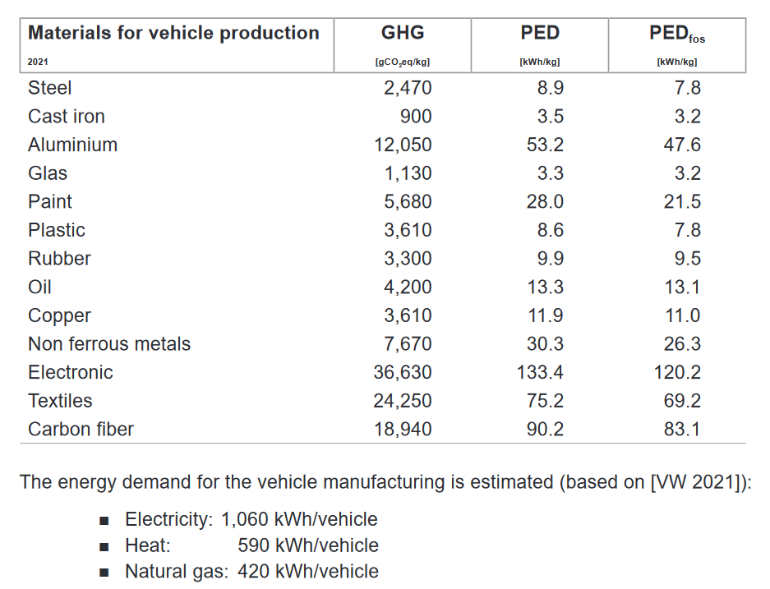
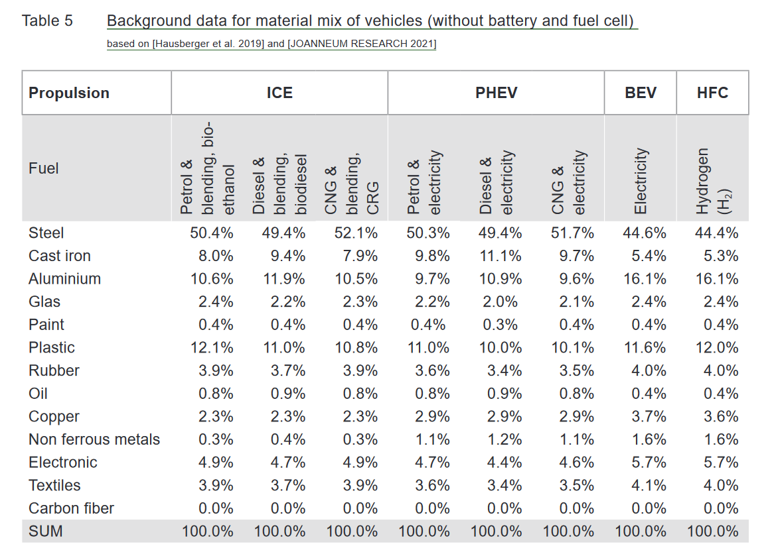
Élément | Voiture thermique | Voiture électrique (hors batterie) | Facteurs CO2 | Facteurs énergie primaire | https://www.greenncap.com/wp-content/uploads/Green-NCAP-Life-Cycle-Assessment-Methodology-and-Data.pdf
Acier | 49.4% | 44.6% | 2470 | 8.9
Fonte | 9.4% | 5.4% | 900 | 3.5
Aluminium | 11.9% | 16.1% | 12050 | 53.2
Verre | 2.2% | 2.4% | 1130 | 3.3
Peinture | 0.4% | 0.4% | 5680 | 28
Plastiques | 11.0% | 11.6% | 3610 | 8.6
Gomme | 3.7% | 4.0% | 3300 | 9.9
Lubrifiant | 0.9% | 0.4% | 4200 | 13.3
Cuivre | 2.3% | 3.7% | 3610 | 11.9
Métaux non ferreux | 0.4% | 1.6% | 7670 | 30.3
Électronique | 4.7% | 5.7% | 36630 | 133.4
Textiles | 3.7% | 4.1% | 24250 | 75.2
Fibre de carbone | 0.0% | 0.0% | 18940 | 90.2

Production batterie
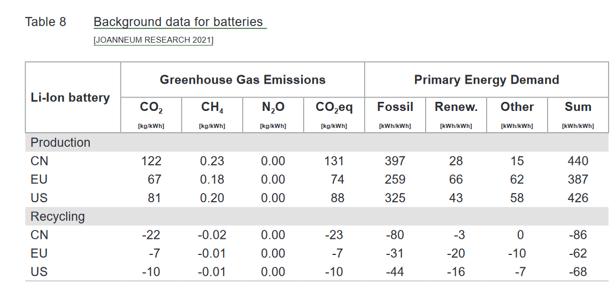
Batterie lithium-ion | CO2 | CH4 | Énergie primaire
Production |  |  |  | https://www.greenncap.com/wp-content/uploads/Green-NCAP-Life-Cycle-Assessment-Methodology-and-Data.pdf
Chine | 112 | 0.23 | 440
EU | 67 | 0.18 | 387
US | 81 | 0.2 | 426
Recyclage
Chine | -22 | -0.02 | -86
EU | -7 | -0.01 | -62
US | -10 | -0.01 | -68

Carburant
